상품제안서
바톤즈 손난로 보조배터리 HOT7( 7500mAh) | 상품코드: F12581

 |  |  |  |  |  |  | 02-412-0044 | www.easy1.co.kr
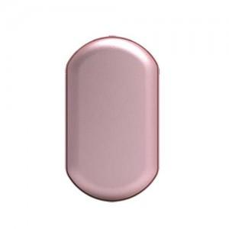 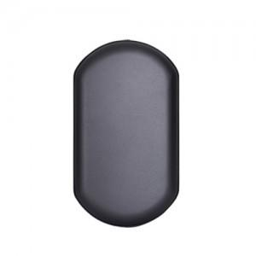 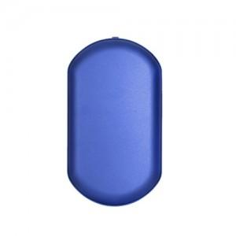

【상세/제작정보】

【인쇄/포장옵션】 | 레이저 / 포장지포장

【공급단가】 | 수량 | 50~ | 100~ | 500~ | 1,000~ | 3,000~
*VAT별도 | 단가 | 18,900원 | 18,200원 | 17,500원 | 16,800원 | 16,380원

【상품 URL】 | http://www.easy1.co.kr/src/goods_detail.php?gdno=12581

